Competencias
Competencias que se formaran en el Segundo Semestre 2026
Curso | 774 - Sistemas de Bases de Datos 1
Semestre que aplica | Segundo Semestre 2026

Competencias relacionadas al perfil del egresado (Especifica) |  |  |  |  |  | Competencias relacionadas al perfil del egresado (General)
1 | Aplica los conocimientos de su disciplina en la elaboración, fundamentación y defensa de argumentos para prevenir y resolver problemas complejos en su campo profesional, identificando y aplicando innovaciones. |  |  |  |  | 1 | Domina diversos recursos de comunicación con el objetivo de presentar adecuadamente sus propuestas a variados tipos de audiencias, en idioma español, inglés e idealmente en un tercer idioma acorde a las necesidades globales.
2 | Identifica oportunidades y riesgos para la innovación y adaptación de conocimientos y tecnologías para resolver problemas. |  |  |  |  | 2 | Construye soluciones integrales trabajando en forma colaborativa y propositiva en equipos interdisciplinarios, en forma presencial o utilizando plataformas virtuales.
3 | Toma decisiones profesionales con base en fundamentos teóricos, datos e información pertinente, válida y confiable. |  |  |  |  | 3 | Actualiza permanente sus conocimientos relacionados con TIC en general, apoyándose en las estrategias de aprendizaje apropiadas.

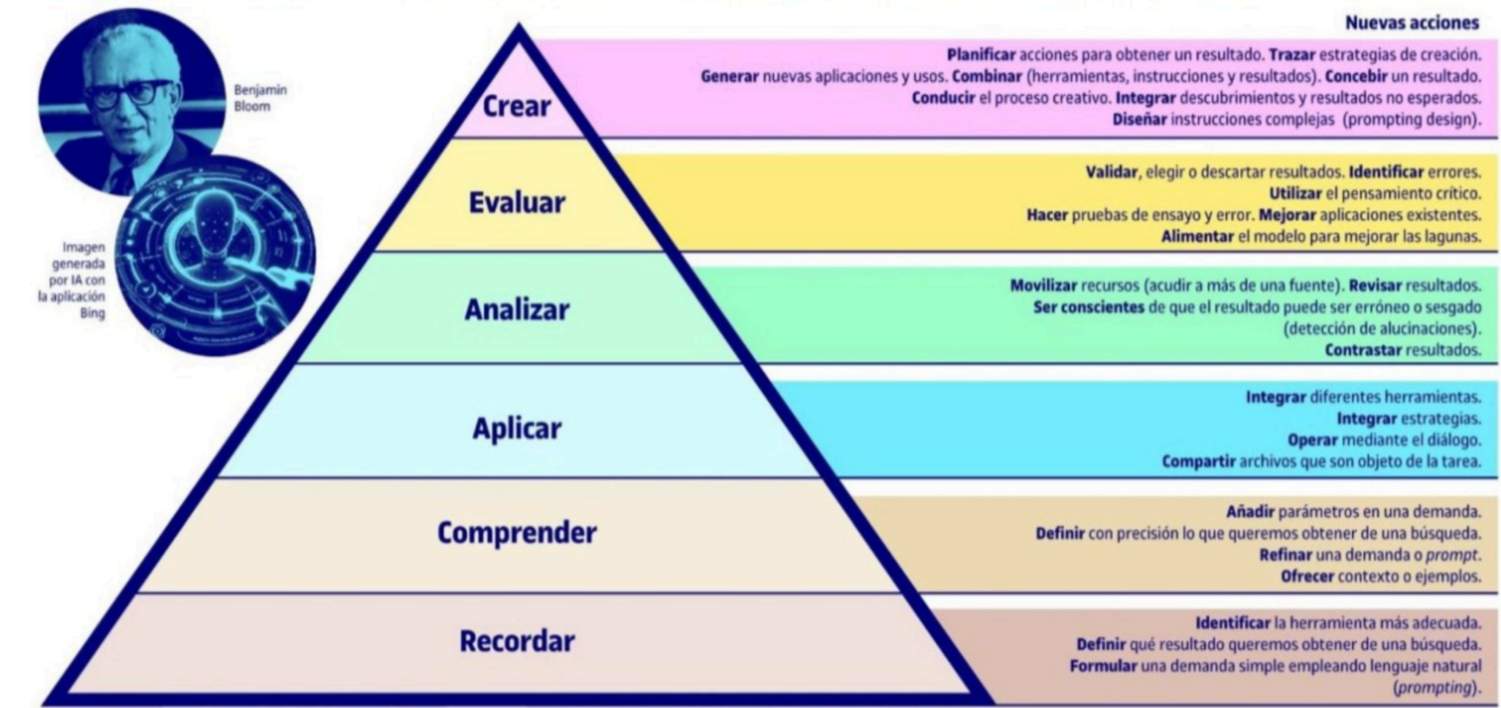
No | Tipo | Verbo en Presente | Objeto de la acción | [Palabras conectoreas] Herramientas o metodología | [Palabras conectoreas] Condiciones específicas |  | Nivel
1 | General | Aplica | conceptos de la teoria relacional | con herramientas que provee Oracle | para poder crear modelos de bases de datos relacionales |  | Aplicar
 | Aplica conceptos de la teoria relacional con herramientas que provee Oracle para poder crear modelos de bases de datos relacionales
2 | Especifica | Evalúa | esctrucutas de información | con herramientas básicas para la abstracción de entidades | para crear los modelos relacionales correctos |  | Evaluar
 | Evalúa esctrucutas de información con herramientas básicas para la abstracción de entidades para crear los modelos relacionales correctos
3 | Especifica | Crea | Modelos de bases de datos relacionales | con herramientas de conceptos de normalizacion | para mejorar la integridad de la informacion |  | Crear
 | Crea Modelos de bases de datos relacionales con herramientas de conceptos de normalizacion para mejorar la integridad de la informacion
4 | Especifica | Analiza | modelos de entidad relación y sus relaciones | con conceptos de consultas de lenguaje estructurado | para obtener resultados correctos de información |  | Analizar
 | Analiza modelos de entidad relación y sus relaciones con conceptos de consultas de lenguaje estructurado para obtener resultados correctos de información
5 | Especifica | Analiza | la informacion de los datos | con los criterios de la teoria relacional | para crear bases de datos bien definidas |  | Analizar
 | Analiza la informacion de los datos con los criterios de la teoria relacional para crear bases de datos bien definidas
6 | Especifica | Recuerda | los conceptos de la teoria relacional | con los metodos de SQL | para crear consultas bien estructuradas |  | Recordar
 | Recuerda los conceptos de la teoria relacional con los metodos de SQL para crear consultas bien estructuradas
7 | Especifica | Comprende | la sintaxis de las consultas | mediante la estructura SQL y TSQL | para crear informes o almacenar informacion congruente e integra |  | Comprender
 | Comprende la sintaxis de las consultas mediante la estructura SQL y TSQL para crear informes o almacenar informacion congruente e integra |  |  |  |  |  |  | Manual de competencias: https://drive.google.com/file/d/1n5es0M20vXxa7i4eLN7pbgTXc2C1dmCQ/view?usp=sharing
8 | Especifica | aplica | técnicas de normalización (hasta la tercera forma normal) y restricciones de integridad (Null, Not Null, Check) | mediante el uso de llaves primarias y foráneas en el diseño lógico de bases de datos | para reducir la redundancia de datos y asegurar la consistencia de la información en sistemas de bases de datos relacionales |  | Aplicar
 | aplica técnicas de normalización (hasta la tercera forma normal) y restricciones de integridad (Null, Not Null, Check) mediante el uso de llaves primarias y foráneas en el diseño lógico de bases de datos para reducir la redundancia de datos y asegurar la consistencia de la información en sistemas de bases de datos relacionales
9 | Especifica | aplica | operaciones relacionales de unión (INNER, NATURAL, CROSS y OUTER JOINs) | mediante el uso de la Sintaxis ANSI Estándar y cláusulas de control explícito como USING y ON | para integrar datos dispersos en múltiples tablas y resolver requerimientos complejos de información en sistemas de bases de datos relacionales |  | Aplicar
 | aplica operaciones relacionales de unión (INNER, NATURAL, CROSS y OUTER JOINs) mediante el uso de la Sintaxis ANSI Estándar y cláusulas de control explícito como USING y ON para integrar datos dispersos en múltiples tablas y resolver requerimientos complejos de información en sistemas de bases de datos relacionales
10 | Especifica | aplica | contenedores de software, administración de bases de datos y arquitectura de APIs | mediante el uso de Docker, DBeaver y el desarrollo de una capa de servicios (API) | para desplegar, conectar y consumir datos de forma eficiente en entornos de desarrollo estandarizados |  | Aplicar
 | aplica contenedores de software, administración de bases de datos y arquitectura de APIs mediante el uso de Docker, DBeaver y el desarrollo de una capa de servicios (API) para desplegar, conectar y consumir datos de forma eficiente en entornos de desarrollo estandarizados

 |  |  |  |  |  |  |  | Video de como hacer competencias: https://youtu.be/C8Q9dKo4t-w?si=yErgF_ihe1tsaHM0

Si las competencias son las misma que el semetre anterior compartenos tu opinion de porque no se cambiaron
El contenido del curso no cambió para este semetre, se hizo la observación con el ingeniero al finalizar el semestre anterior, e indicó que debia dejarse incluso en el orden actual

